1.1
voltar à página inicial |  |  |  | 1 - MENUS DE NAVEGAÇÃO
 | S | N | NA
 | x |  |  | 1.1 O menu de navegação deve estar estruturado como uma lista de opções
 |  |  |  | Para que possa ser bem interpretado por tecnologias de apoio, os menus e submenus devem estar estruturados com elementos nativos, do tipo <ul>, ou com a semântica e o estado dos elementos identificados com técnicas em ARIA.

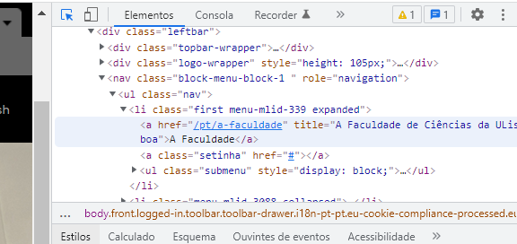
 | Listagem de evidências
 |  |  |  |  | Notas:
 |  |  |  |  | O Menu de navegação, tanto o menu principal como o menu de rodapé, está estruturado como uma lista de opções usando elementos do tipo <ul> e >li>, como verificado pelas imagens apresentadas. Página: https://www.ciencias.ulisboa.pt

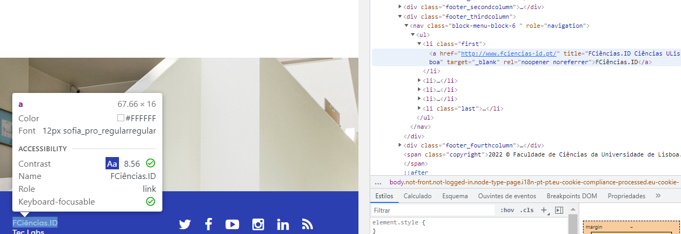

1.2
voltar à página inicial |  |  |  | 1 - MENUS DE NAVEGAÇÃO
 | S | N | NA
 | x |  |  | 1.2 É possível selecionar as opções e as subopções do menu quer com rato quer com teclado
 |  |  |  | Deve ser possível percorrer a estrutura de navegação quer com um dispositivo apontador quer com o teclado.

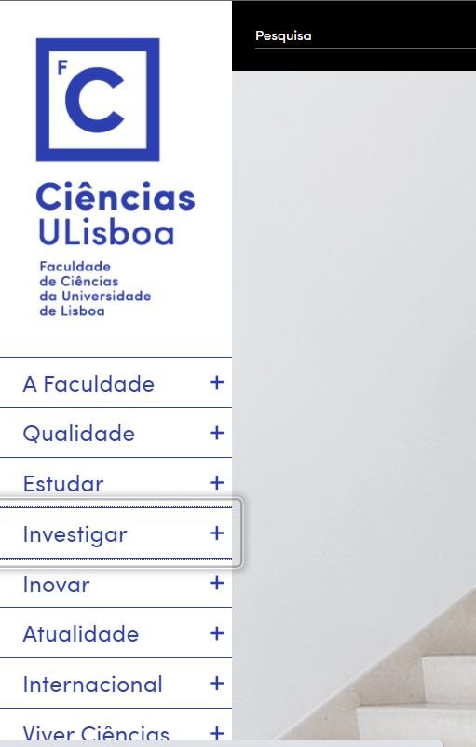
 | Listagem de evidências
 |  |  |  |  | Notas:
 |  |  |  |  | O menu principal (lateral) é composto apenas por opções principais e todas são acessíveis com dispositivos apontadores (nomeadamente rato) e/ou teclado. Página: https://ciencias.ulisboa.pt/pt

2.2
voltar à página inicial |  |  |  | 2 - TÍTULOS E SUBTÍTULOS
 | S | N | NA
 | x |  |  | 2.2 Existe uma marcação hierarquizada de títulos e subtítulos na página (<h1>...<h6>)
 |  |  |  | Os títulos são empregues de forma hierárquica para melhor estruturar os conteúdos, das informações mais gerais às mais particulares. Deverão ser usados de forma consistente por todo o sítio Web.

 | Listagem de evidências
 |  |  |  |  | Notas:
 |  |  |  |  | Existe uma marcação hierarquizada de cabeçalhos <h1> a <h4>. Página: https://ciencias.ulisboa.pt/pt/avaliacao-de-conhecimentos-e-certificacao

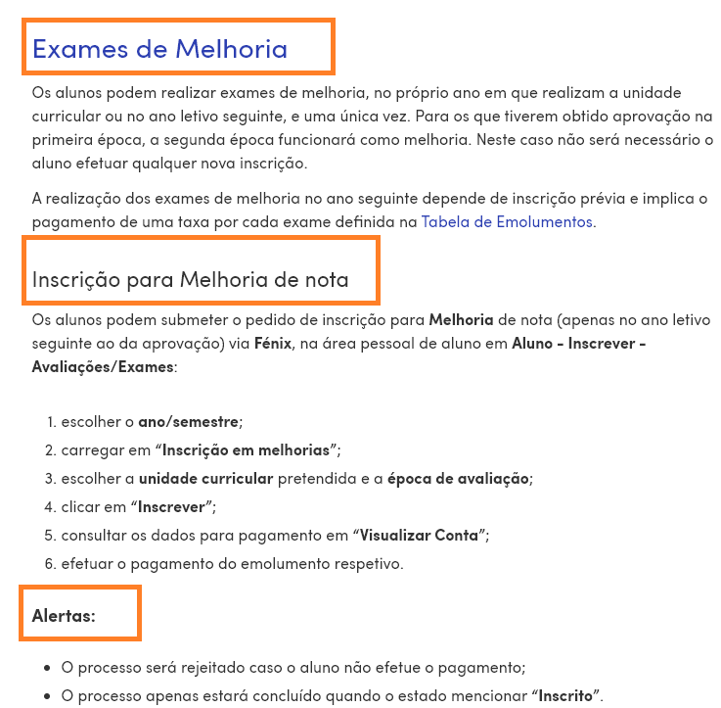

3.1
voltar à página inicial |  |  |  | 3 - TABELAS DE DADOS
 | S | N | NA
 | x |  |  | 3.1 As células que constituem os cabeçalhos da tabela estão marcadas com o elemento <th>
 |  |  |  | Identificar os cabeçalhos de uma tabela ajuda a melhor identificar os eixos que caracterizam a informação em cada célula.

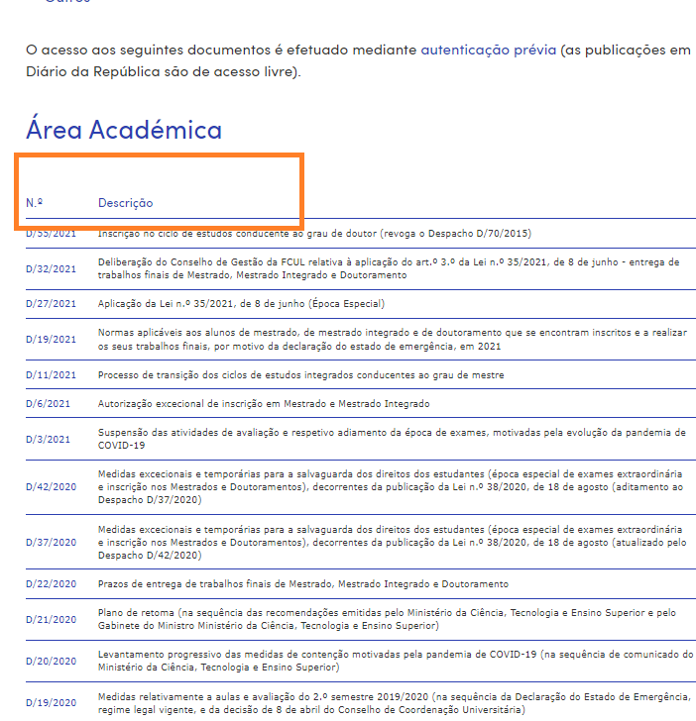
 | Listagem de evidências
 |  |  |  |  | Notas:
 |  |  |  |  | Nas tabelas de dados existentes, têm todas as células cabeçalhos marcadas com o elemento <th>. Página:https://ciencias.ulisboa.pt/pt/despachos-do-diretor#toc0

4.1
voltar à página inicial |  |  |  | 4 - ESTRUTURA DA INFORMAÇÃO
 | S | N | NA
 | x |  |  | 4.1 Ao clicar com o rato na etiqueta, o cursor surge no respetivo campo de edição
 |  |  |  | De forma a tornar a seleção de campos pequenos mais fácil, a legenda deverá estar associada ao campo respetivo com o elemento <label>, pois desta forma aumenta-se a sua área clicável. Para os utilizadores de leitores de ecrã (pessoas cegas) a associação da etiqueta ao campo de edição é também fundamental.

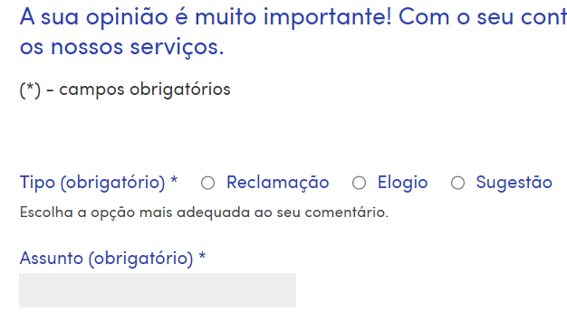
 | Listagem de evidências
 |  |  |  |  | Notas:
 |  |  |  |  | No formulário de Elogios, Sugestões e Reclamações, clicando na etiqueta, o cursor surge no respetivo campo de edição (em todos os campos). Página: https://ciencias.ulisboa.pt/pt/caixa-de-sugestoes

4.2
voltar à página inicial |  |  |  | 4 - ESTRUTURA DA INFORMAÇÃO
 | S | N | NA
 | x |  |  | 4.2 É possível identificar os campos de preenchimento obrigatório quando se usa apenas um leitor de ecrã
 |  |  |  | Os campos obrigatórios devem ser preferencialmente agrupados na parte inicial de um formulário e claramente identificados como tal. Se não for possível, cada campo deverá estar identificado textualmente ou como Obrigatório ou como Opcional. Não deverão ser usados apenas símbolos ou cores como elemento identificador.

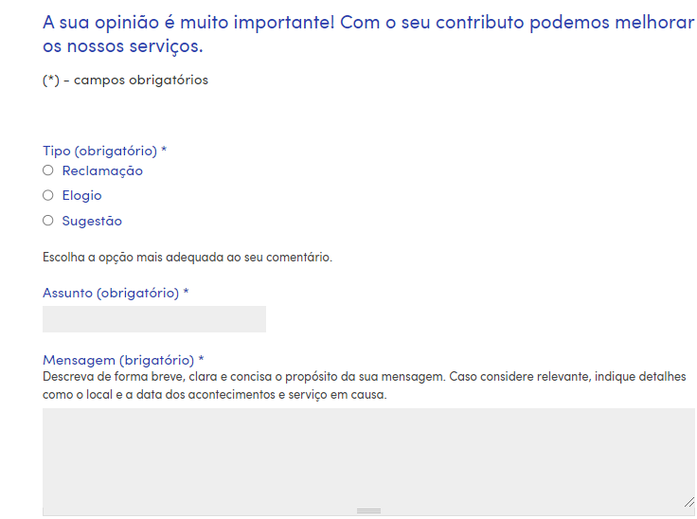
 | Listagem de evidências
 |  |  |  |  | Notas:
 |  |  |  |  | Os campos obrigatórios estão agrupados na parte inicial do formulário e estão identificados como tal. O formulário foi testado com o Leitor Selecção (Texto-para-Voz) do chrome que identificou todos os campos. Página: https://ciencias.ulisboa.pt/pt/caixa-de-sugestoes

4.3
voltar à página inicial |  |  |  | 4 - ESTRUTURA DA INFORMAÇÃO
 | S | N | NA
 | x |  |  | 4.3 É possível localizar e ler as mensagens de erro usando apenas um leitor de ecrã
 |  |  |  | Os erros identificados no decorrer do preenchimento de um formulário deverão preferencialmente ser listados de forma condensada, direcionando cada elemento da lista ao respetivo campo. Cada campo deverá associar a mensagem de erro a si próprio. As mensagens de erro deverão ser breves e claras.

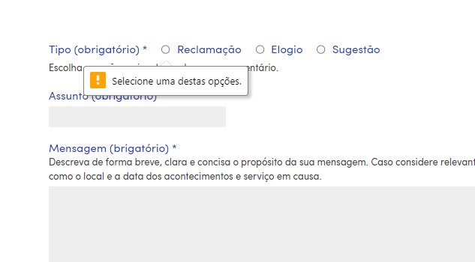
 | Listagem de evidências
 |  |  |  |  | Notas:
 |  |  |  |  | Foram testadas as mensagens de erro de campos obrigatórios com leitor de ecrã (NVDA), onde foi possível a identificação dos campos por preencher. Página: https://ciencias.ulisboa.pt/pt/caixa-de-sugestoes

5.2
voltar à página inicial |  |  |  | 5 - GRÁFICOS E IMAGENS-LINK
 | S | N | NA
 |  | x |  | 5.2 O gráfico é acompanhado de uma descrição longa
 |  |  |  | Gráficos resultantes de análise de dados deverão ser acompanhados da tabela de dados que lhe deu origem, de forma a preservar o acesso à informação completa.

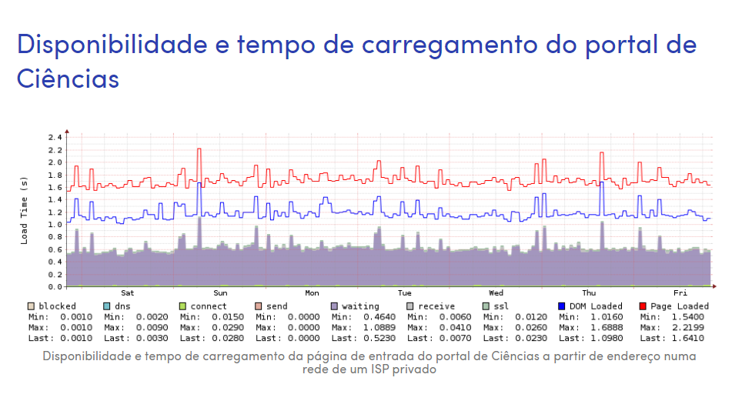
 | Listagem de evidências
 |  |  |  |  | Notas:
 |  |  |  |  | Embora o gráfico não tenha a tabela de dados correspondente, tem um equivalente alternativo com a informação geral. Infelizmente ainda não nos foi possível colocar, a informação de suporte ao gráfico ou o equivalente alternativo. Página: https://ciencias.ulisboa.pt/pt/indicadores-de-desempenho

6.1
voltar à página inicial |  |  |  | 6 - CONTRASTE
 | S | N | NA
 | x |  |  | 6.1 No corpo de um documento, o rácio de contraste entre a cor do texto normal (menor que 18 pontos ou menor que 14 pontos negrito) e a cor do fundo é superior a 4,5:1
 |  |  |  | Deve assegurar-se no corpo do documento que o rácio de contraste entre a cor do texto e a cor de fundo é, no mínimo, de 4,5:1, de forma a assegurar a sua legibilidade para utilizadores com deficiências da visão.

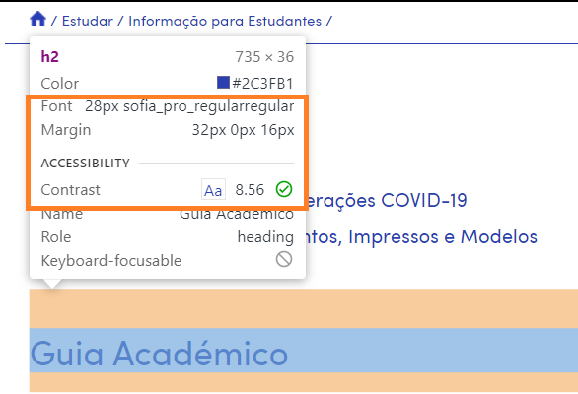
 | Listagem de evidências
 |  |  |  |  | Notas:
 |  |  |  |  | Em ambos os exemplos, é assegurado, com valores acima do exigido (8.56 e 12.63), o rácio de contraste entre a cor do texto e a cor do fundo. Página: https://ciencias.ulisboa.pt/pt/informacao-para-estudantes

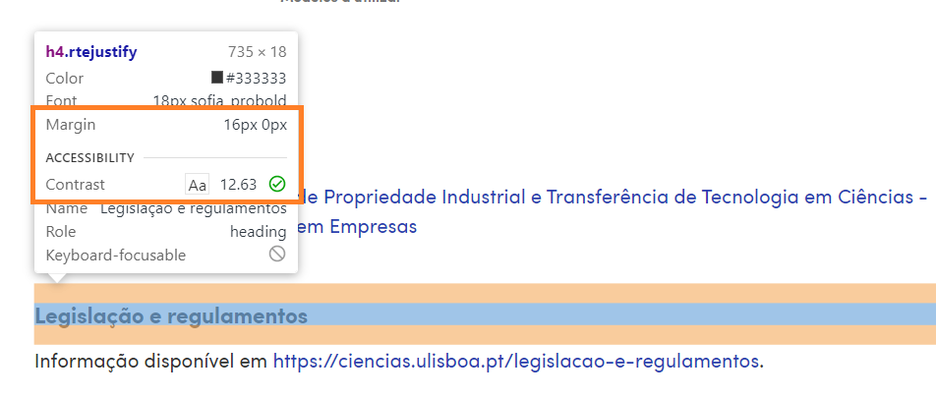

6.2
voltar à página inicial |  |  |  | 6 - CONTRASTE
 | S | N | NA
 | x |  |  | 6.2 O rácio de contraste entre a cor do texto de tamanho grande (maior ou igual que 18 pontos ou maior ou igual que 14 pontos negrito) e a cor do fundo é superior a 3:1
 |  |  |  | Os textos de tamanho superior a 18 pontos, ou os textos de tamanho superior a 14 pontos mas a negrito, devem assegurar um rácio de contraste mínimo de 3:1 entre a cor do texto e a cor do fundo.

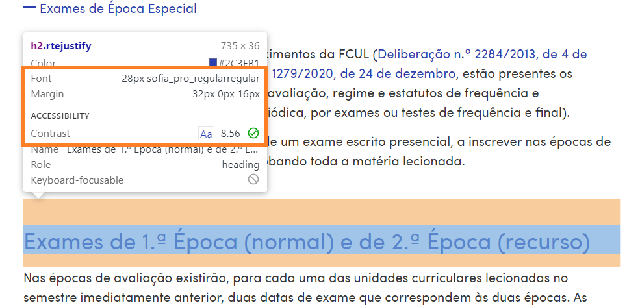
 | Listagem de evidências
 |  |  |  |  | Notas:
 |  |  |  |  | É assegurado, o rácio de contraste entre a cor do texto e a cor do fundo (8.56). Página: https://ciencias.ulisboa.pt/pt/avaliacao-de-conhecimentos-e-certificacao

7.1
voltar à página inicial |  |  |  | 7 - PLAYERS
 | S | N | NA
 | x |  |  | 7.1 Deve ser possível ativar os botões de controlo do leitor quer com o rato quer com o teclado
 |  |  |  | Os leitores de multimédia não devem iniciar automaticamente a reprodução dos elementos e têm de ser operáveis usando apenas um rato ou usando apenas um teclado.

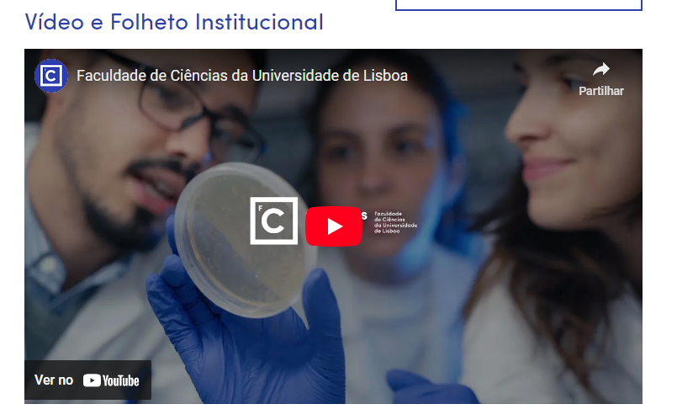
 | Listagem de evidências
 |  |  |  |  | Notas:
 |  |  |  |  | Os leitores multimédia não iniciam automaticamente a reprodução e são acionados com rato e teclado.Os vídeos encontrados, todos fazem uso do player do Youtube, o qual permite o controlo de todos os seus botões quer com rato quer com teclado. Página: https://ciencias.ulisboa.pt/pt/a-faculdade

8.1
voltar à página inicial |  |  |  | 8 - ESTRUTURA DA PÁGINA
 | S | N | NA
 | x |  |  | 8.1 Quando se retira a CSS, todos os elementos HTML devem alinhar à esquerda
 |  |  |  | Quando se desativam todos os estilos visuais, o conteúdo da página é apresentado alinhado à esquerda e apresenta-se de forma linear.

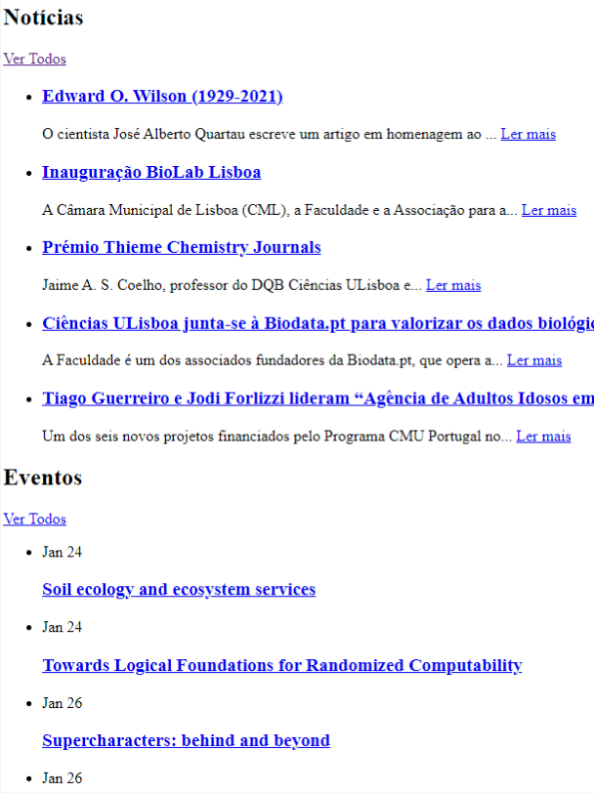
 | Listagem de evidências
 |  |  |  |  | Notas:
 |  |  |  |  | O conteúdo é apresentado alinhado à esquerda e de forma linear. Página: https://ciencias.ulisboa.pt/pt

8.2
voltar à página inicial |  |  |  | 8 - ESTRUTURA DA PÁGINA
 | S | N | NA
 | x |  |  | 8.2 Quando se retira a CSS, a informação aparece numa ordem lógica
 |  |  |  | Tendo em conta que o posicionamento de elementos no código pode não refletir a ordem visual de leitura, deve ser assegurada a ordem correta do conteúdo quando se desativam os estilos visuais.

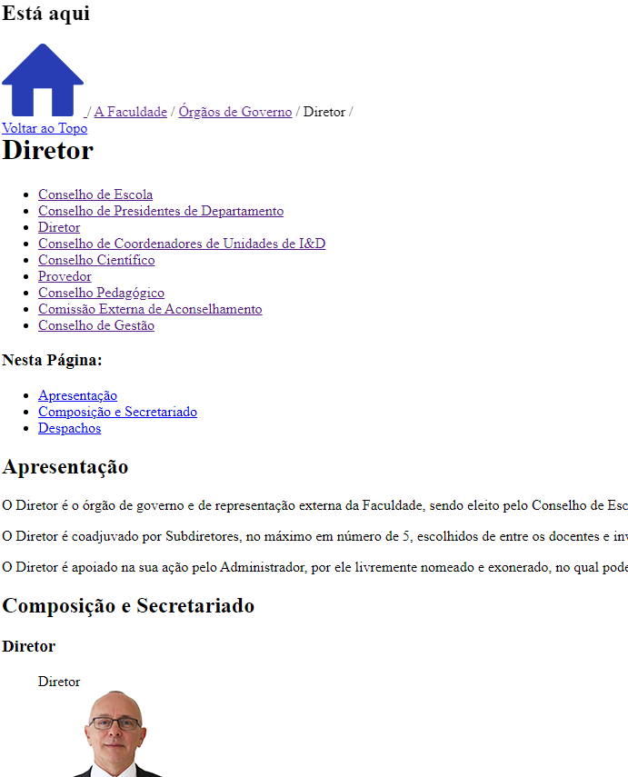
 | Listagem de evidências
 |  |  |  |  | Notas:
 |  |  |  |  | O conteúdo é apresentado de forma lógica, permitindo aos utilizadores navegarem pelas páginas sabendo sempre onde estão no site e como lá chegaram, assim como qual a estrutura da página onde se encontram. Os conteúdos são apresentados de acordo com o indicado no início das páginas. Página: https://ciencias.ulisboa.pt/pt/diretor

8.3
voltar à página inicial |  |  |  | 8 - ESTRUTURA DA PÁGINA
 | S | N | NA
 | x |  |  | 8.3 Quando se retira a CSS, deve ser possível reconhecer a semântica dos diversos elementos
 |  |  |  | Os elementos que estruturam o conteúdo devem estar semanticamente bem estruturados, usando os elementos de HTML apropriados a cada tipo de conteúdo, como títulos, parágrafos, listas, ...

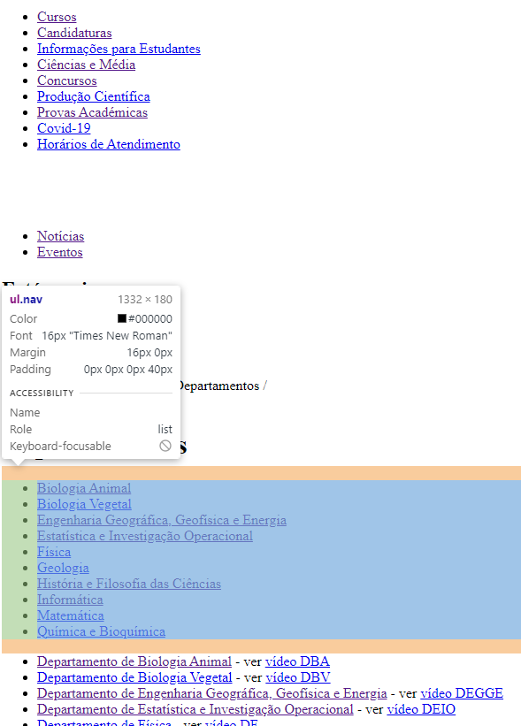
 | Listagem de evidências
 |  |  |  |  | Notas:
 |  |  |  |  | Todos os elementos estão devidamente identificados de forma a ser possível reconhecê-los, no exemplo é apresentado um exemplo com listas. Página: https://ciencias.ulisboa.pt/pt/departamentos

8.4
voltar à página inicial |  |  |  | 8 - ESTRUTURA DA PÁGINA
 | S | N | NA
 | x |  |  | 8.4 Quando se retira a CSS, a informação relevante permanece visível
 |  |  |  | Toda a informação visível deve permanecer na página sob forma textual, quando se desativam os estilos visuais.

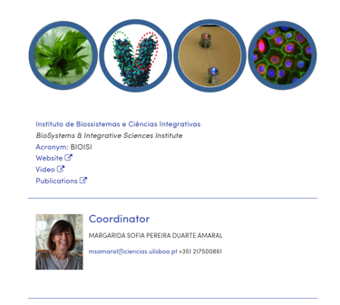
 | Listagem de evidências
 |  |  |  |  | Notas:
 |  |  |  |  | Pode observar-se no exemplo apresentado que a informação apresentada é a mesma com e sem estilos visuais. Página: https://ciencias.ulisboa.pt/pt/bioisi

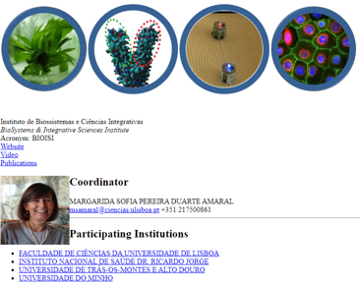

8.5
voltar à página inicial |  |  |  | 8 - ESTRUTURA DA PÁGINA
 | S | N | NA
 | x |  |  | 8.5 A maquetização da página é feita sem recorrer ao elemento <table>
 |  |  |  | A estrutura de composição gráfica da página não é feita recorrendo a elementos de tabela mas sim a uma maior diversidade de elementos semânticos (por ex., <main>) e genéricos (por ex., <div>), que permitem a recomposição visual para diferentes tipos e dimensões de ecrã.

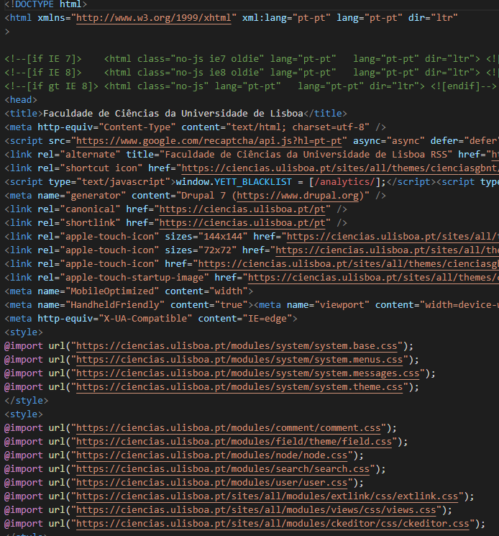
 | Listagem de evidências
 |  |  |  |  | Notas:
 |  |  |  |  | São usados elementos semânticos e genéricos para estruturar as páginas e não tabelas. Página: https://ciencias.ulisboa.pt/pt

9.1
voltar à página inicial |  |  |  | 9 - SINTAXE DO HTML
 | S | N | NA
 |  | X |  | 9.1 A página apresenta-se sem erros de (x)HTML
 |  |  |  | A página não deve apresentar erros de sintaxe de (x)HTML.

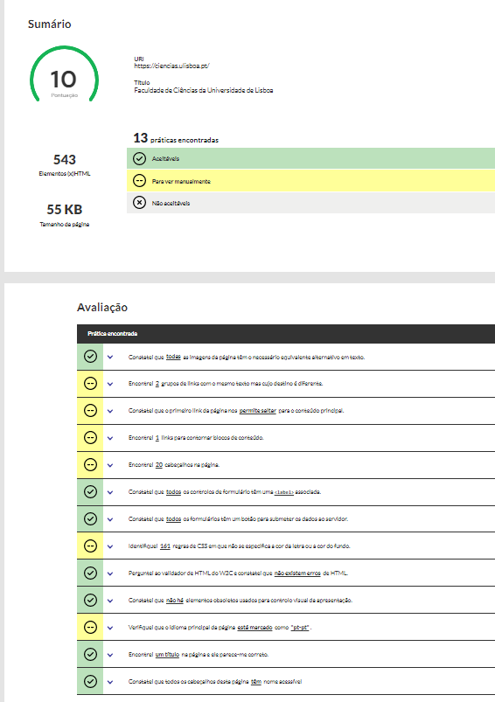
 | Listagem de evidências
 |  |  |  |  | Notas:
 |  |  |  |  | Usando o access Monitor não são identificados erros de html. Usando W3Schools Validator não são identificados erros de html, a ferramenta identifica 6 warnings. Página: www.ciencias.ulisboa.pt Existem alguns erros de html em algumas páginas do portal de Ciências ULisboa. Os erros são introduzidos pelo próprio Drupal quando se adiciona tabelas, imagens, e vídeos em páginas básicas. Estes erros começaram a ser identificados pelo access Monitor em novembro de 2021, altura em que praticamente todas as páginas do portal estavam revistas. Estamos a corrigir os conteúdos principais, retirando o código incorretamente adicionado, de modo a diminuir o número de páginas com estes erros.

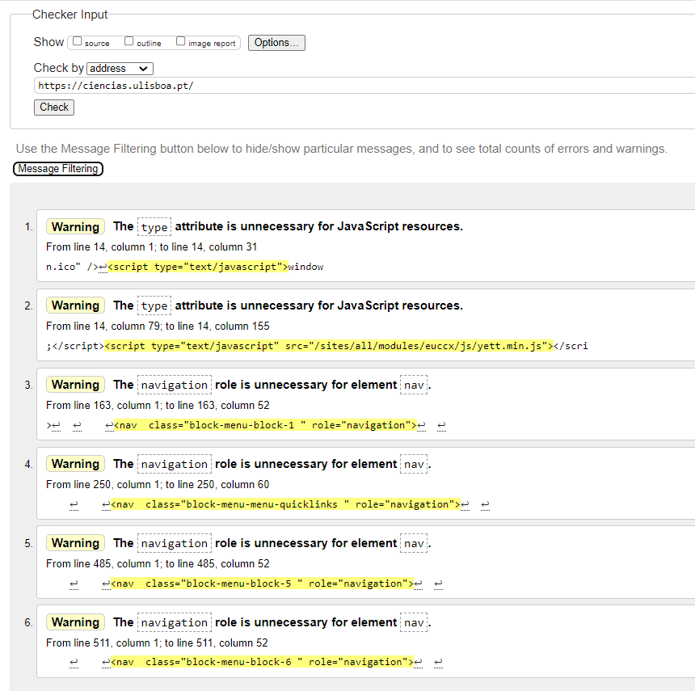

 |  |  |  | Página: https://ciencias.ulisboa.pt/pt/direcao-academica
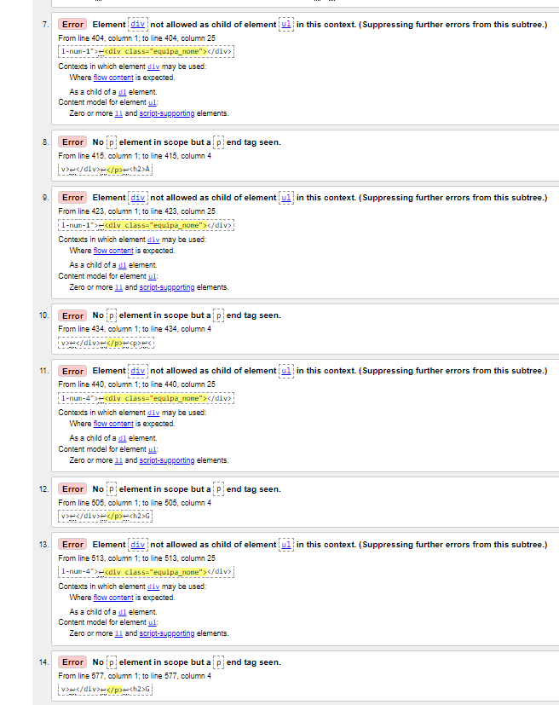

10.1
voltar à página inicial |  |  |  | 10 - FICHEIROS PDF
 | S | N | NA
 | x |  |  | 10.1 Nos ficheiros PDF é possível, no mínimo, extrair o conteúdo textual para formato TXT
 |  |  |  | Os ficheiros PDF devem ter o seu texto inteiramente extraível para que se possa passar o respetivo conteúdo para um processador de texto sem perda de informação.

 | Listagem de evidências

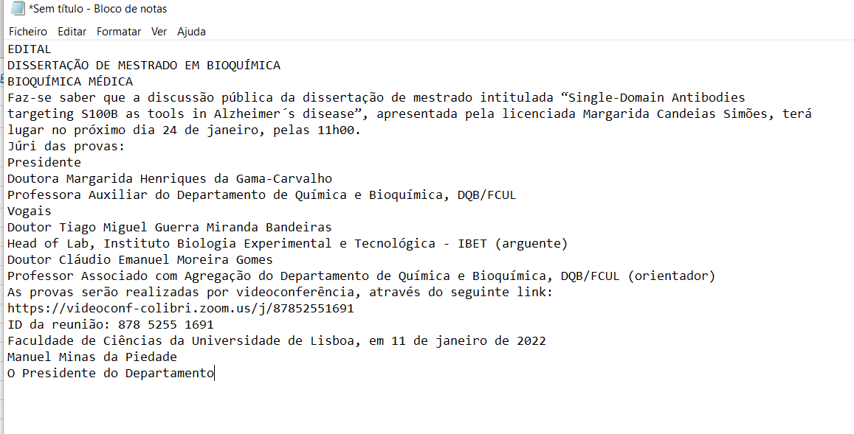
 |  |  |  |  | O sistema de informação "Provas Académicas" onde diariamente são carregados documentos em formato pdf é o melhor exemplo para evidenciar este critério. O PDF da prova foi copiado para o bloco de notas e o formato é txt. Página: https://ciencias.ulisboa.pt/pt/provas-academicas Podem ser verificados os vários Editais, Despachos presentes neste sistema de informação.

